Tarea 1
 | Comentario
LORENA CRISTINA SUCERQUIA GIRON
1. ¿Por qué no se pueden aplicar las prácticas de diseño de pruebas inmediatamente después de recibir los requisitos?
Ejemplo La razon es que antes de empezar a diseñar pruebas es necesario entender bien los requisitos, para verificar si son claros, consisos y que se puedan verificar.Puede haber requisitos ambiguos o que necesita ajustarse.Tambien pueden haber confucion en los requisitos y el QA necesite aclarar algun punto con desarrollo. Ejemplo: Se tiene para un formulario el campo "Nombre", el requisito no especifica si admite o no caracteres especiales.Esto se debe aclarar antes de iniciar a aplicar las tecnicas de diseño.
2. ¿En qué situaciones pueden existir las clases de equivalencia y los valores límite por separado? Explica tu respuesta y da ejemplos.
Las clases de equivalencia pueden existir cuando los datos se pueden dividir en grupos, donde los datos se comportan de la misma manera, lo que indica que es no necesito probar muchos datos, solo con un dato del msimo grupo puedo hacer la prueba porque los demas se comportaran igual. Ejemplo: Para e l campo "Apellido de un formulario", si tengo como requisito que solo admite letras del alfabeto latino , un clase de equivalencia seria Que se admita solo letras del alfabeto latino y el valor de prueba puede ser solo "a", si el sistema permite este dato, las demas letras se deberan comportar igual porque estan dentro de la misma clase de equivalencia, otras clases de equivalencia puede ser numero y caracteres especiales. Valor limite: Existen cuando se da un rago o hay limites dados en lo requisitos que deben comprobarse. Se deben comprobar los valores limites porque muchas veces se encuentarn errores en lso limites. Ejemplo: Para el campo Nombre de un formulario se da en el requisto "La longitud de caracter aceptada es 8 - 12", en este caso se aplica los valores limites LI-1=7 LI=8 LI+1=9 LS-1=11 LS=12 LS+1=13, se toman como validos los datos que entran en el rago dado, ejemplo para la longitud 8-12 se toman: LI=8,LI+1=9, LS-1=11, LS=12, y se deben asingar un valor de prueba para cada limite. Los limites que estan por fuera del rango o longitud se toman como pruebas invalidas y tambien se les debe asignar valor de prueba.
3. ¿Qué es la equivalencia? ¿Qué es una clase de equivalencia?
Una equivalencia es un principio en QA que establece que si un conjunto de valores se comportan en el sistema de la misma manera, entonces no es necesario probarlos todos. se toma un valor representativo Una clase de equivalencia es un grupo de datos que se espera que se comporten de la misma manera en el sistema
4. ¿Es posible excluir comprobaciones en medio del rango en favor de las comprobaciones en los límites dentro del rango? Explica tu respuesta.
No es posible porque las comprobaciones en medio del rango permite comprobar que el sistema funciona correctamente dentro del rango, mientras que los limites solo comprobaria el funcionamiento del sistema en los extremos
5. Imagina que debes probar un formulario donde cada campo tiene un validador. El resultado del trabajo del formulario depende de la combinación de datos en los campos. ¿Qué prácticas de diseño de pruebas se deben utilizar y por qué? Explica tu respuesta.
Se debe utilizar las tablas de deciciones ademas de las clases de equivalencia y valores limites. Las clases de equivalencia para dividir los datos en grupos de valores validos e invalidos y asignar un valor de prueba. valores limites para validar los valores validos en el limite como los valores invalidos que estan por fura del limite. y la tabla de desiciones para realizar una combinacion de datos de los campos y validar que el formulario se comporte correctamente con cada combinacion
6. Explica las formas en las que puedes optimizar la cantidad de pruebas al trabajar con tablas de decisiones. Explica tu respuesta.
La cantidad de pruebas se pueden optimizar al trabajar con tablas de decision, debido a que puedo eliminar combinaciones que no son posible ,eliminar aquellas se sean redundantes y asi mismo tener combinaciones de pruebas donde los datos se comporten de una misma manera
7. Describe las diferencias entre una lista de comprobación y los casos de prueba; proporciona ejemplos de dónde se utilizan ambos.
Una lista de comprobacion es una lista de verificacion que se hace a un sistema para validar que cumple con los requisito. Es mas sencilla y verifica los aspectos mas importantes del sistema y no lleva pasos. ejemplo; El campo nombre de un formulario tiene los siguientes requisitos: el campo solo acepta letras latinas, acepta longitud de caractere de 8-12, no admite numeros. Cada uno de estos puntos se debe validar con sus respectivas clases de equivalencia. Un caso de prueba es mucho mas detallada porque se debe describe las condiciones necesarias para realizar la prueba.Un caso de prueba contienen los pasos , el resultado esperado y el resultado actual entre otros. Ejemplo: Validar que el campo nombre no admita numeros, entonces debo escribir lso pasos. 1.abrir la app 2.dar click en el formulario 3.Ubicar el cmapo nombre 4.escirbir el dato "1" 5.Verificar que el resulatdo esperado sea el correcto
8. ¿Cuál es la forma correcta de hacer un informe de errores? ¿Qué elementos de un informe de errores son necesarios? ¿Por qué?
Para hacer un informe de errores se debe, dar la informacion clara y consisa para que otra persona pueda reproducir el error. Elmentos de un informe de errores: -Asignar un titulo, este debe describir la esencia del error. -Describir el problema, este describe a detalle que esta sucediendo -Pasos, estos describen todo el flujo que se debe realizar para poder reproducir el error -Resultado esperado; aqui se decribe cual es la forma correcta en la que se debe comportar el sistema. -Resultado actual, aca se describe como se esta comportando el sistema actualmente. Esta informacion es necesaria para que el desarrollador pueda entender que esta sucediendo, como solucionar el problema y pueda hacerlo mas rapido.
9. ¿Cuáles son las reglas para escribir un título de informe de errores? ¿Qué pasa si se te ocurre un mal título?
Las reglas son: La redaccicon debe describir el: QUE, DONDE Y CUANDO QUE: que esta sucediendo DONDE:en donde se esta presentando el bug, ejemplo campo de nombre. CUANDO: Cuando se presenta el bug, ejemplo, cuando ingreso caracteres especiales, no muestra error y segun el requisito debe fallar
10. ¿En qué consiste la arquitectura de aplicaciones cliente-servidor? Describe brevemente la funcionalidad de cada elemento.
Consiste en uan peticion cliente- servidor, donde el cliente hace una peticion al servidor y este la procesa y devuelve la respuesta. CLIENTE: es la aplicacion o dispositivo mediante el cual se hace la peticion, este tambien se encarga de mostrar al informacion al usuario que esta usando la aplicacion. SERVIDOR: Recibe las peticiones del cliente, las procesas, obtiene o modifica la informacion y devulve la informacion al cliente para que el usuario pueda verlas.
11. Describe los pasos para procesar la solicitud después de introducir esta URL en la barra de direcciones del navegador: https://google.com.
1.Colocar en la barra de direcciones https://google.com 2.Dar enter 3. El navegador realiza una peticion HTTPS al servidor de Google 4. El servidor de google recibe la solicitud y la procesa 5.El servidor devuelve una respuesta al navegador 6.El navegador recibe la respuesta , procesa los recurso y muestra la pagina
12. ¿Qué es un caché? ¿Por que se necesita? ¿Qué regla se debe seguir cuando se trabaja con un caché en las pruebas?
CACHE: es un almacenamiento temporal que guadar informacion como paginas, datos u otros recursos que el usuario utiliza frecuentemente. ¿Por que se necesita? Es necesario para que se mejore el rendimeindo y la carga de la aplicacion, ya que no es necesario volver a solicitar la informacion que ya esta almacenada. ¿Qué regla se debe seguir cuando se trabaja con un caché en las pruebas? Antes de iniciar una prueba de una aplicacion se debe borrar los datos del cache, para que estos datos alamcenados no interfieran en el resultado de la prueba
13. Responde las preguntas sobre los protocolos HTTP y HTTPS: - ¿Cuál es la diferencia entre HTTP y HTTPS? ¿Cuándo no deberías usar HTTP? - ¿Qué componentes conforman una solicitud HTTP y de qué es responsable cada uno? - ¿Qué métodos HTTP conoces? ¿De qué se encargan? Da ejemplos sobre la aplicación de diferentes métodos. - ¿Qué es un código de respuesta HTTP? ¿Qué códigos existen?
¿Cuál es la diferencia entre HTTP y HTTPS? ¿Cuándo no deberías usar HTTP? HTTPS es al version segura de HTTP, utiliza TLS, para cifrar y proteger la informacion trasmitida entre el cliente-servidor y por ende al usuario HTTP es un protocolo no seguro. No cifra la informacion por lo tanto los datos trasmitidos entre el cliente-servidor al usuario quedan expuestos. ¿Cuándo no deberías usar HTTP? si necesito consultar informacion sencible como bancaria, contraseñas o informacion personal, no deberia usar HTTP, puesto que estaria muy espuesto a que otros ascedan a la informacion ¿Qué componentes conforman una solicitud HTTP y de qué es responsable cada uno? una solicitud HTTP se comforma de: METODO:La accion que se desea realizar, tenemos: GET,POST,PUT,DELETE URL:Es el recurso al que se va a realizar la solicitud HEADERS:informacion adicional de la solicitud BODY: es la informacion que se va a enviar al servidor. ¿Qué métodos HTTP conoces? ¿De qué se encargan? Da ejemplos sobre la aplicación de diferentes métodos. ¿Qué métodos HTTP conoces?, los mas conocidos son GET, POST, PUT Y DELETE ¿De qué se encargan? GET: Se encarga de conseguir, consultar o traer los datos. Ejemplo: consultar todos los usuarios de una aplicacion POST: se encarga de crer.Ejemplo : Crear un nuevo usuario PUT, se encarga de actualizar o reeplazar.Ejemplo :Actualizar datos de un usuario DELETE: Elimina datos.Ejemplo :Eliminar un usuario - ¿Qué es un código de respuesta HTTP? ¿Qué códigos existen? Un codigo de respuesta HTTP,es un codigo que indica el resultado de una solicitud al servidor. CODIGOS EXISTENTES: 1xx -Informacion 2xx -Solicitud exitosa 3xx - Redireccion 4xx -Errror en la solicitud del cliente 5xx -Error en el servidor
14. Describe de qué componentes puede consistir una URL. ¿De qué es responsable cada uno?
La URL puede estar compuesta de estos elementos: Protocolo: Indica como se realiza la comunicacion, puede ser : HTTP o HTTPS. Dominio: Indica el servidor con el cual se quiere comunicaro acceder. Puerto: Indica que puerto utilizara para la comunicacion. Ruta: Indica el recurso o endpoint al que se desea acceder. Parametros: Permite enviar informacion adicional por ejemplo un ID Fragmento: Indica una seccion especifica dentro de la pagina, se indcia con #
15. ¿Qué tipos de aplicaciones móviles existen? ¿Cuál es la peculiaridad de cada uno?
Las aplicaciones mobiles existentes son: -Aplicaciones web: Utilizan una arquitectura cliente-servidor y se ejecutan en el navegador, no es necesario instalar las aplicaciones web, solo se necesita un navegador, la URL de la aplicacion y tener conexion a internet -Aplicaciones nativas: Estas aplicaciones se deben instalar y requiere un archivo de instalacion, se ejecutan directamente en el sistema operativo del dispositivo sin necesidad de un navegador, por lo tanto pueden tener asceso a funciones del telefono como camara y localizador -Aplicaciones hibridas:Combina las propiedades tanto de la web como de la nativa, se desarrolla utilizando tecnologias web y pueden ejecutarse en diferentes sistemas operativos
16. ¿En qué se diferencia un emulador de un dispositivo real? Describe brevemente las ventajas y desventajas de ambos al momento de realizar pruebas.
La diferencia de un emulador con respecto a un dispositivo real, es que el emulador es una herramienta que permite simular diferentes dispositivos mobiles,sistemas operativos y configuraciones desde un computador Describe brevemente las ventajas y desventajas de ambos al momento de realizar pruebas. Emulador: ventajas: -Permite simular diferentes dispositivos y configuraciones -No necesito invertir en la compra de dispositivos para realizar las pruebas moviles. -Es facil de descargar -Es facil de usar. Desventajas -Es pesado asi que necesito un computador con buena memoria ram y procesador. -Puede ser lento. -Las pruebas pueden ser mas lentas -Configurar el dispositivo para una prueba especifica puede tardar mas tiempo.Ejemplo desactivar el ienternet -Algunas caracteristicas del dispositivo real, no se pueden simular con el emulador Dispositivo real: ventajas: -Permite probar aplicaciones moviles en condiciones reales -Las pruebas pueden hacerme mas rapido -Permite comprobar caracteristicas fisicas como camaras , sensores, gps , bateria entre otros. -Mas facil para configurar el telefono en caso de necesitar alguna, para una prueba especifica. -Permite comprobar de forma presisa como sera la experiencia del usuario Desventajas -Se requiere un dispositivo fisico -Tener diferentes modelos y versiones -La mayor desventaja es el costo
17. Comprueba si hay errores en JSON. De ser así, adjunta la versión correcta del archivo.
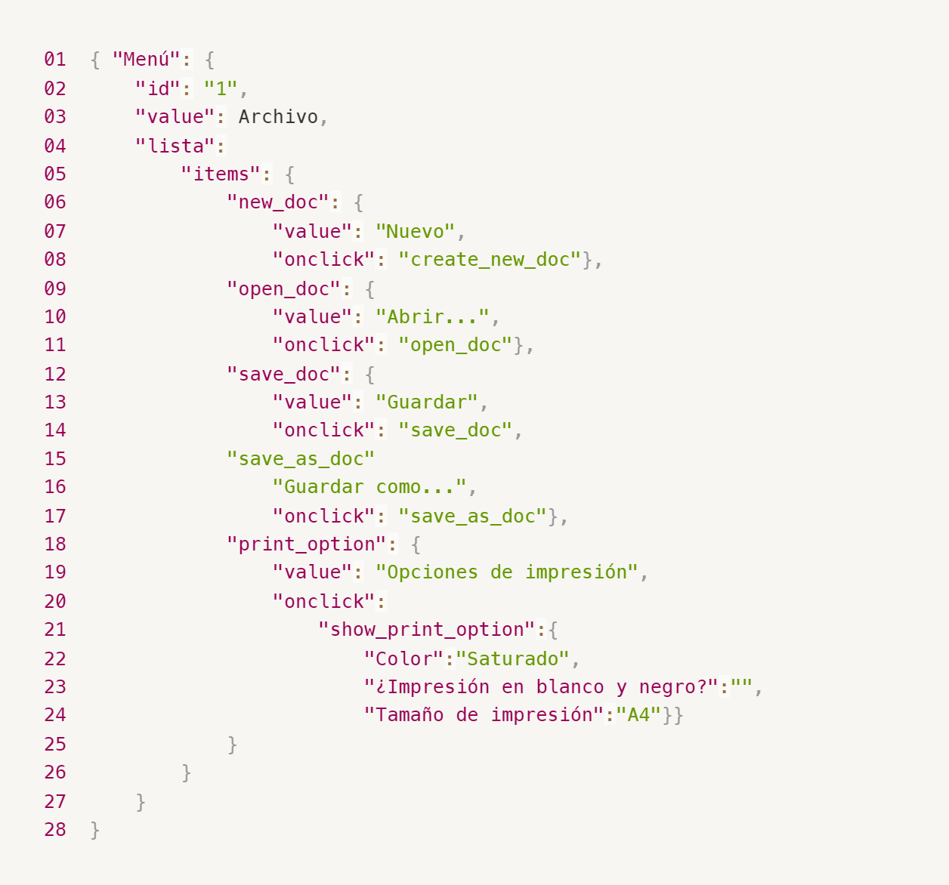
Enlace a la ilustración:
https://practicum-content.s3.us-west-1.amazonaws.com/new-markets/qa-final-project/ESP/7.1.1_esp.png
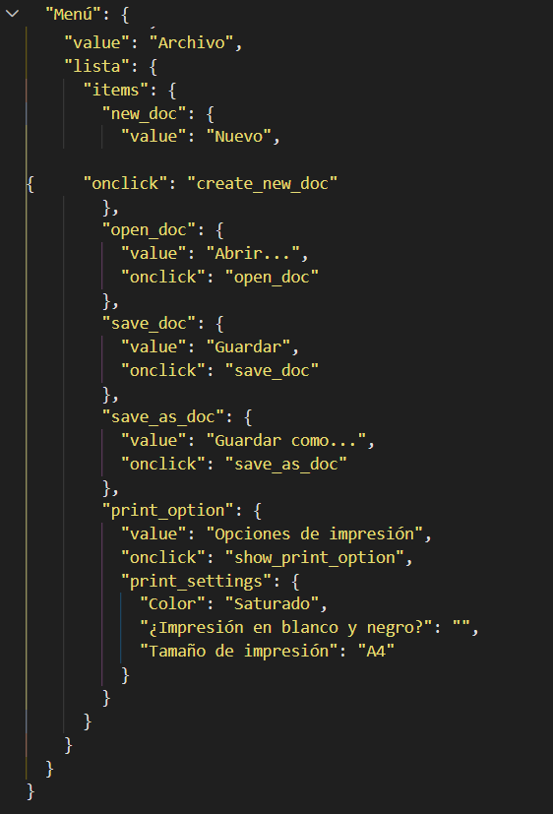
18. ¿Qué es una base de datos relacional? ¿En qué se diferencia de una no relacional?
Una base de datos relacional es aquella donde la informacion esta organizada en tablas, las columnas representan los atributos o campos y las filas representan los registros.Las tablas pueden relacionarse entre si mediante claves. Estas pueden ser claves primarias y claves foraneas.
19. Escribe qué tipos de JOIN existen. ¿Cuál es la característica de cada uno?
Los tipos de JOIN: INNER JOIN:devuleve solo los registros que tienen coincidencia en ambas tablas LEFT JOIN:Devuelve todos los registros de la tabla de la izquierda y los registros coincidentes de la tabla de la derecha, si no hay coincidencia devuelve NULL RIGHT JOIN: Devuelve todos los registros de la tabla de la derecha y los registros coincidentes de la tabla de la izquierda, si no hay coincidencia devuelve NULL FULL OUTER JOIN:Devuelve todo los registros de ambas tablas, si no existe coincidencia se muestra NULL en la tabla donde no existe el registro. CROSS JOIN:Combina cada registro de una tabla con todos los registros de la otra tabla, asi genera todas las combinaciones posibles. SELF JOIN:Es la union de una tabla con sigo misma.Devuelve los registros de una tabla que se relacionan entre si.
Datos de origen para las siguientes tareas Estás probando un servicio que entrega comida en 30 minutos. Por ahora es una pequeña empresa, así que solo estás trabajando con cuatro tablas: Pedidos: todos los pedidos entregados ORDERS_ID: ID de pedidos, int USER_ID: ID de usuarios y usuarias, int EMPLOYEE_ID: ID de empleados y empleadas, int DELIVERY_TIME: tiempo de entrega en minutos, int ITEMS: lista de artículos, char Users: usuarios y usuarias USER_ID: ID de usuarios y usuarias, int FULL_NAME: nombre completo del usuario o usuaria, char PHONE: número de teléfono del usuario o usuaria, char ADDRESS: dirección del usuario o usuaria, char Employees: empleados y empleadas EMPLOYEE_ID: ID de empleado o empleada, int FIRST_NAME: nombre del empleado o empleada, char LAST_NAME: apellido del empleado o empleada, char PHONE: número de teléfono del empleado o empleada, char JOB_ID: ID de especialización, int Jobs: tipos de trabajo en el servicio JOB_ID: ID de especialización, int JOB_TYPE: tipo de especialización, char HOURS: número de horas de trabajo por semana, int SALARY: el salario de un empleado o empleada con la especialización dada en ---, int
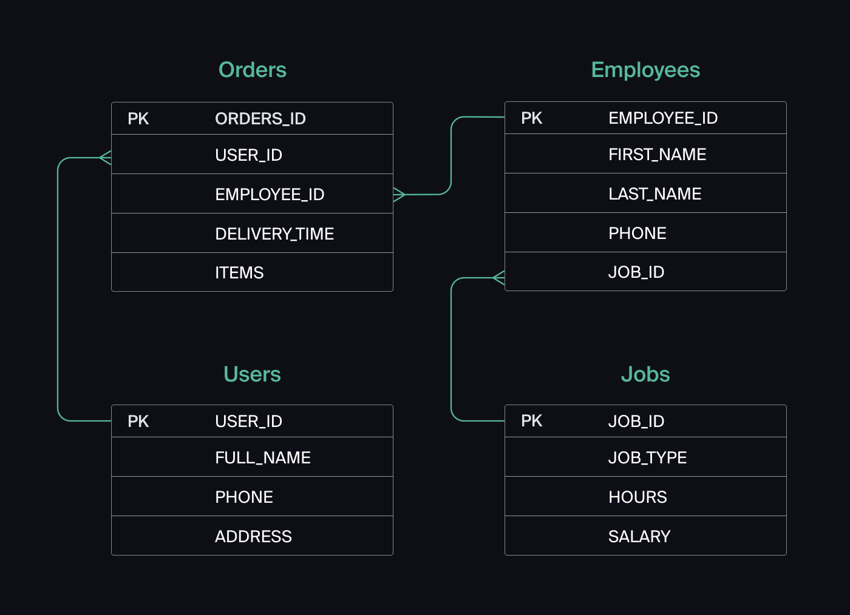
Enlace a la ilustración:
https://practicum-content.s3.us-west-1.amazonaws.com/new-markets/qa-final-project/US/7.1.1.2.png?etag=ada7cdcd281a6997ea8d44e2b4a69204

20. El servicio de soporte ha recibido muchas quejas de que los pedidos que llevan arroz tardan una hora en ser entregados, aunque el servicio promete entregar en 30 minutos. Comprueba si los repartidores o repartidoras realmente se están retrasando. Selecciona todos los pedidos que tengan al menos un artículo, "arroz", y un tiempo de entrega superior a 30 minutos. La tabla resultante debe tener las ID de pedido y de repartidor o repartidora. Adjunta la solicitud SQL en la respuesta.
SELECT ORDERS_ID, EMPLOYEE_ID FROM Orders WHERE ITEMS LIKE "%arroz%" AND DELIVERY_TIME > 30;
21. La gerencia sugirió agregar una nueva característica al producto: el monitoreo que muestra los clientes más activos a lo largo del tiempo de operación de la empresa. Asegúrate de que la lista de usuarios y usuarias se muestre correctamente. En esta etapa de desarrollo, basta con comprobar solamente las ID de los y las clientes. Elige los cinco clientes o clientas más activos por número de pedidos. Muestra en la tabla resultante la ID de cada usuario o usuaria y el número de pedidos. Ordena los datos en orden descendente por el número de pedidos y selecciona los cinco clientes o clientas más activos. Adjunta la solicitud SQL en la respuesta.
SELECT USER_ID; COUNT(ORDERS_ID) AS NUM_PEDIDOS FROM Orders GROUP BY USER_ID ORDER BY NUM_PEDIDOS DESC LIMIT 5;
22. Llegó un informe de errores del departamento de contabilidad: los salarios de los empleados y empleadas se calcularon de forma incorrecta. Resultó que casi todos los errores en los cálculos se encontraban en las hojas de cálculo de la gerencia. Muestra una lista de las ID de todos los empleados y empleadas que tienen "gerencia" como especialización, con un salario de más de $70,000. Adjunta la solicitud SQL en la respuesta.
SELECT e.EMPLOYEE_ID FROM Employees e JOIN Jobs j ON e.JOB_ID = j.JOB_ID WHERE j.JOB_TYPE = 'gerencia' AND j.SALARY > 70000
23. Examina las siguientes tres situaciones y responde la pregunta: ¿vale la pena escribir pruebas automatizadas en este caso? Explica tu respuesta. 1) El proyecto existe desde hace mucho tiempo y se han escrito muchas pruebas manuales para el mismo. 2) El proyecto es temporal: solo durará algunos meses. 3) El proyecto es inestable: las características se cambian con frecuencia.
1) El proyecto existe desde hace mucho tiempo y se han escrito muchas pruebas manuales para el mismo. Si vale la pena porque al ser un proyecto de larga duracion es probable que tenga cambios o actualizaciones, y no tiene sentido seguir haciendo pruebas manuales, teniendo la opcion de automatizar 2) El proyecto es temporal: solo durará algunos meses. No justifica invertir tiempo y costo en un proyecto que solo durara unos meses. 3) El proyecto es inestable: las características se cambian con frecuencia. No creo que valga al pena automatizar un proyecto inestable, es mejor esperar a que el proyecto este mas definido y estable.

Tarea 4 lista de comprobación
Elimina el contenido y utilízalo como plantilla

Solicitud | Descripción de la revisión | Estado | Enlace al informe de errores
Probar los datos de entrada en el campo de inicio de sesión: para crear un repartidor
Crear un repartidor o repartidora: POST /api/v1/courier | 201 Created (Creado): Campo login
 | Verificar que se cree el repartidor si en el campo de login se ingresa letras latinas | APROBADO
 | Verificar que se cree el repartidor si en el campo de login se ingresa 2 caracteres | APROBADO
 | Verificar que se cree el repartidor si en el campo de login se ingresa 3 caracteres | APROBADO
 | Verificar que se cree el repartidor si en el campo de login se ingresa 9 caracteres | APROBADO
 | Verificar que se cree el repartidor si en el campo de login se ingresa 10 caracteres | APROBADO
 | Verificar que al crear un mensajero, se guarde en la base de datos en la tabla Repartidores, con el login dado | APROBADO
 | 400 Bad request -- 409 Conflit (Solicitud no válida):
 | Verificar que el repartidor no se cree en la base de datos y muestre error 400 Bad request si el campo login contiene caracteres especiales | NO APROBADO | https://cristimayo.atlassian.net/browse/UST-42
 | Verificar que el repartidor no se cree en la base de datos y muestre error 400 Bad request si el campo login contiene letras de otros alfabetos | NO APROBADO | https://cristimayo.atlassian.net/browse/UST-43
 | Verificar que el repartidor no se cree en la base de datos y muestre error 400 Bad request si el campo login contiene numeros enteros | NO APROBADO | https://cristimayo.atlassian.net/browse/UST-44
 | Verificar que el repartidor no se cree en la base de datos y muestre error 400 Bad request si el campo login contiene numeros decimales | NO APROBADO | https://cristimayo.atlassian.net/browse/UST-45
 | Verificar que el repartidor no se cree en la base de datos y muestre error 400 Bad request si el campo login contiene campo vacio | APROBADO
 | Verificar que el repartidor no se cree en la base de datos y muestre error 400 Bad request si el campo login contiene una longitud de 1 caracter | NO APROBADO | https://cristimayo.atlassian.net/browse/UST-46
 | Verificar que el repartidor no se cree en la base de datos y muestre error 400 Bad request si el campo login contiene una longitud de 11 caracteres | NO APROBADO | https://cristimayo.atlassian.net/browse/UST-47
 | Verificar que el repartidor no se cree en la base de datos y muestre error 400 Bad request si el campo login contiene espacios al inicio o al final | NO APROBADO | https://cristimayo.atlassian.net/browse/UST-48
 | Verificar que el repartidor no se cree en la base de datos y muestre error 400 Bad request si el campo login contiene un dato sin comillas | APROBADO
 | Verificar que el repartidor no se cree en la base de datos y muestre error 400 Bad request si el campo login contiene un Null | APROBADO
 | Verificar que el repartidor no se cree en la base de datos y muestre error 400 Bad request si el campo login contiene un dato tipo booleano | NO APROBADO | https://cristimayo.atlassian.net/browse/UST-49
 | Verificar que el repartidor no se cree en la base de datos y muestre error 409 Conflict si el campo login contiene un login ya existente | APROBADO

 | 201 Created (Creado): Campo password
 | Verificar que el repartidor se cree en la base de datos si el campo password contiene solo numeros enteros | APROBADO
 | Verificar que el campo password admita exactamente 4 caracteres | APROBADO
 | Verificar que la contraseña dada se guarde con del Hast, en la base de datos en el campo passwordhast | APROBADO
 | Validar que el hast de la contraseña en la base de datos coincida con la contraseña dada en el campo password | APROBADO
 | 400 Bad request -- 409 Conflit (Solicitud no válida):
 | Verificar que el repartidor no se cree en la base de datos y muestre error 400 Bad request cuando la longitud del campo password sea < 4 | NO APROBADO | https://cristimayo.atlassian.net/browse/UST-50
 | Verificar que el repartidor no se cree en la base de datos y muestre error 400 Bad request cuando la longitud del campo password sea > 4 | NO APROBADO | https://cristimayo.atlassian.net/browse/UST-51
 | Verificar que el repartidor no se cree en la base de datos y muestre error 400 Bad request cuando el campo password contenga un numero decimal | NO APROBADO | https://cristimayo.atlassian.net/browse/UST-52
 | Verificar que el repartidor no se cree en la base de datos y muestre error 400 Bad request cuando el campo password contenga un numero negativo | NO APROBADO | https://cristimayo.atlassian.net/browse/UST-53
 | Verificar que el repartidor no se cree en la base de datos y muestre error 400 Bad request cuando el campo password contenga letras | NO APROBADO | https://cristimayo.atlassian.net/browse/UST-54
 | Verificar que el repartidor no se cree en la base de datos y muestre error 400 Bad request cuando el campo password contenga caracteres especiales | NO APROBADO | https://cristimayo.atlassian.net/browse/UST-55
 | Verificar que el repartidor no se cree en la base de datos y muestre error 400 Bad request cuando el campo password contenga espacios | NO APROBADO | https://cristimayo.atlassian.net/browse/UST-56
 | Verificar que el repartidor no se cree en la base de datos y muestre error 400 Bad request cuando el campo password este vacio | APROBADO
 | Verificar que el repartidor no se cree en la base de datos y muestre error 400 Bad request cuando el campo password contenga tipo de dato int | NO APROBADO | https://cristimayo.atlassian.net/browse/UST-57
 | Verificar que el repartidor no se cree en la base de datos y muestre error 400 Bad request cuando el campo password contenga null | APROBADO
 | Verificar que el repartidor no se cree en la base de datos y muestre error 400 Bad request cuando el campo password contenga un booleano | NO APROBADO | https://cristimayo.atlassian.net/browse/UST-58

 | 201 Created (Creado): Campo firstName
 | Verificar que se cree el repartidor si en el campo de firstName se ingresa letras latinas | APROBADO
 | Verificar que se cree el repartidor si en el campo de firstName se ingresa 2 caracteres | APROBADO
 | Verificar que se cree el repartidor si en el campo de firstName se ingresa 3 caracteres | APROBADO
 | Verificar que se cree el repartidor si en el campo de firstName se ingresa 9 caracteres | APROBADO
 | Verificar que se cree el repartidor si en el campo de firstName se ingresa 10 caracteres | APROBADO
 | Verificar que al crear un repartidor, se guarde en la base de datos en la tabla Repartidores, con el firstName dado | APROBADO
 | 400 Bad request -- 409 Conflit (Solicitud no válida):
 | Verificar que el repartidor no se cree en la base de datos y muestre error 400 Bad request si el campo firstName contiene caracteres especiales | NO APROBADO | https://cristimayo.atlassian.net/browse/UST-59
 | Verificar que el repartidor no se cree en la base de datos y muestre error 400 Bad request si el campo firstName contiene letras de otros alfabetos | NO APROBADO | https://cristimayo.atlassian.net/browse/UST-60
 | Verificar que el repartidor no se cree en la base de datos y muestre error 400 Bad request si el campo firstName contiene numeros enteros | NO APROBADO | https://cristimayo.atlassian.net/browse/UST-61
 | Verificar que el repartidor no se cree en la base de datos y muestre error 400 Bad request si el campo firstName contiene numeros decimales | NO APROBADO | https://cristimayo.atlassian.net/browse/UST-62
 | Verificar que el repartidor no se cree en la base de datos y muestre error 400 Bad request si el campo firstName contiene campo vacio | NO APROBADO | https://cristimayo.atlassian.net/browse/UST-63
 | Verificar que el repartidor no se cree en la base de datos y muestre error 400 Bad request si el campo firstName contiene una longitud de 1 caracter | NO APROBADO | https://cristimayo.atlassian.net/browse/UST-64
 | Verificar que el repartidor no se cree en la base de datos y muestre error 400 Bad request si el campo firstName contiene una longitud de 11 caracteres | NO APROBADO | https://cristimayo.atlassian.net/browse/UST-65
 | Verificar que el repartidor no se cree en la base de datos y muestre error 400 Bad request si el campo firstName contiene espacios al inicio o al final | NO APROBADO | https://cristimayo.atlassian.net/browse/UST-66
 | Verificar que el repartidor no se cree en la base de datos y muestre error 400 Bad request si el campo firstName contiene un dato sin comillas | APROBADO
 | Verificar que el repartidor no se cree en la base de datos y muestre error 400 Bad request si el campo firstName contiene un Null | NO APROBADO | https://cristimayo.atlassian.net/browse/UST-67
 | Verificar que el repartidor no se cree en la base de datos y muestre error 400 Bad request si el campo firstName contiene un dato tipo booleano | NO APROBADO | https://cristimayo.atlassian.net/browse/UST-68

 | 400 Bad request (Solicitud no válida): Formato en el body incorrecto
 | Verificar que se muestre 400 Bad request si se envía un JSON vacío {}, resultando en la ausencia de los campos obligatorios login, password y firstName. | APROBADO
 | Verificar que se muestre 400 Bad request si se envía un JSON sintácticamente malformado ejemplo; falta cerrar las llaves | APROBADO
 | Verificar que se muestre 400 Bad request si se envia un body con formato XML | APROBADO
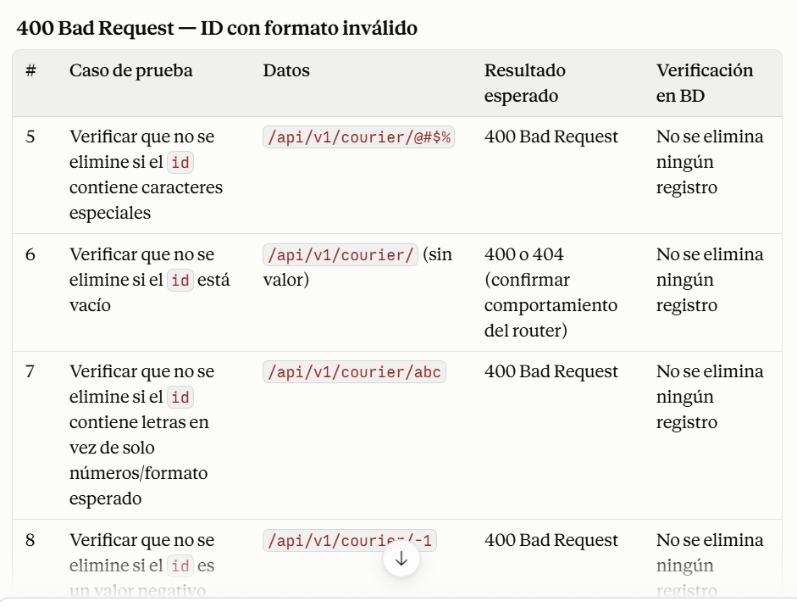
 | Verificar que se muestre 400 Bad request si los datos se envían como una lista (array) en lugar de un objeto JSON, conteniendo login, password y firstName. | APROBADO
 | Verificar que muestre 400 Bad Request si no se envía ningún body | APROBADO
Eliminar un repartidor o repartidora: DELETE /api/v1/courier/:id
 | 200 OK (Ok true - Eliminado):
 | Verificar que se elimine un repartidor existente enviando un ID valido .Se debe eliminar de la base de datos | APROBADO
 | Verificar que si se elimina un repartidor con pedidos aceptados,tanto el repartidor como los pedidos aceptados se eliminan de la base de datos | NO APROBADO | https://cristimayo.atlassian.net/browse/UST-69
 | Verificar que si se elimina un repartidor con pedidos asociados, los pedidos de otros repartidores no se eliminen. | APROBADO

 | 400 Bad request -- 404 Not Found (ID no válida):
 | Verificar que se muestre error 404 Not Found si el "id" es un valor inexistente ejemplo: /api/v1/courier/100 | APROBADO
 | Verificar que se muestre error 400 Bad Request si el "id" lo ingreso como valor decimal ejemplo: /api/v1/courier/4.0 | NO APROBADO | https://cristimayo.atlassian.net/browse/UST-70
 | Verificar que se muestre error 400 Bad Request si el "id" lo ingreso como valor negativo ejemplo: /api/v1/courier/-1 | NO APROBADO | https://cristimayo.atlassian.net/browse/UST-89
 | Verificar que se muestre error 400 Bad Request si el "id" lo ingreso como valor de caracter especial ejemplo: /api/v1/courier/@ | NO APROBADO | https://cristimayo.atlassian.net/browse/UST-71
 | Verificar que se muestre error 400 Bad Request si el "id" lo ingreso como valor de letras latinas ejemplo: /api/v1/courier/bc | NO APROBADO | https://cristimayo.atlassian.net/browse/UST-72
 | Verificar que se muestre error 400 Bad Request si el "id" lo ingreso como valor alfanumerico ejemplo: /api/v1/courier/1c | NO APROBADO | https://cristimayo.atlassian.net/browse/UST-73
 | Verificar que se muestre error 400 Bad Request si el "id" lo ingreso como un string ejemplo: /api/v1/courier/"1" | NO APROBADO | https://cristimayo.atlassian.net/browse/UST-74
 | Verificar que se muestre error 400 Bad Request si el "id" valido esta dentro de corchetes ejemplo: /api/v1/courier/[1] | NO APROBADO | https://cristimayo.atlassian.net/browse/UST-75
 | Verificar que se muestre error 400 Bad Request si el "id" valido esta dentro de { } ejemplo: /api/v1/courier/{4} | NO APROBADO | https://cristimayo.atlassian.net/browse/UST-76
 | Verificar que se muestre error 400 Bad Request si el "id" lo ingreso con valor 0 ejemplo: /api/v1/courier/0 | APROBADO
 | Verificar que se muestre error 400 Bad Request cuando no se envia el id ejemplo: /api/v1/courier/ | NO APROBADO | https://cristimayo.atlassian.net/browse/UST-90
Obtener un pedido: GET /api/v1/Orders/:track
 | 200 (Datos del pedido encontrado):
 | Verificar que se devuelva los datos del pedido cuando se envia un numero de seguimiento valido y existente | APROBADO
 | Verificar que los datos devueltos correspondan al numero de pedido ingresado | APROBADO

 | 400 Bad Request -- 404 Not Found (Datos no encontrados):
 | Verificar que se devuelva un error 404 Not Found, cuando el numero de pedido no existe en la base de datos | APROBADO
 | Verificar que se devuelva un error 400 Bad Request cuando el numero de pedido contiene numero decimal ejemplo: /api/v1/Orders/track?t=123.45 | NO APROBADO | https://cristimayo.atlassian.net/browse/UST-77
 | Verificar que se devuelva un error 400 Bad Request cuando el numero de pedido contiene numero negativo ejemplo: /api/v1/Orders/track?t=-12345 | NO APROBADO | https://cristimayo.atlassian.net/browse/UST-78
 | Verificar que se devuelva un error 400 Bad Request cuando el numero de pedido contiene caracteres especiales ejemplo: /api/v1/Orders/track?t=@%&$#* | NO APROBADO | https://cristimayo.atlassian.net/browse/UST-79
 | Verificar que se devuelva un error 400 Bad Request cuando el numero de pedido contiene letras latinas ejemplo: /api/v1/Orders/track?t=abcdef | NO APROBADO | https://cristimayo.atlassian.net/browse/UST-80
 | Verificar que se devuelva un error 400 Bad Request cuando el numero de pedido contiene caracteres alfanumericos ejemplo: /api/v1/Orders/track?t=abc123 | NO APROBADO | https://cristimayo.atlassian.net/browse/UST-81
 | Verificar que se devuelva un error 400 Bad Request cuando el numero de pedido se ingresa como string ejemplo: /api/v1/Orders/track?t="123456" | NO APROBADO | https://cristimayo.atlassian.net/browse/UST-82
 | Verificar que se devuelva un error 400 Bad Request cuando el numero de pedido contiene espacios ejemplo: /api/v1/Orders/track?t=123 45 | NO APROBADO | https://cristimayo.atlassian.net/browse/UST-83
 | Verificar que se devuelva un error 400 Bad Request cuando el numero de pedido contiene guiones ejemplo: /api/v1/Orders/track?t=123-45 | NO APROBADO | https://cristimayo.atlassian.net/browse/UST-84
 | Verificar que se devuelva un error 400 Bad Request cuando el numero de pedido existente se coloca dentro de corchetes ejemplo: /api/v1/Orders/track?t=[123456] | NO APROBADO | https://cristimayo.atlassian.net/browse/UST-85
 | Verificar que se devuelva un error 400 Bad Request cuando el numero de pedido existente se coloca dentro de llaves ejemplo: /api/v1/Orders/track?t={123456} | NO APROBADO | https://cristimayo.atlassian.net/browse/UST-86
 | Verificar que se devuelva un error 400 Not Found cuando el numero de pedido sea 0 ejemplo: /api/v1/Orders/track?t=0 | APROBADO
 | Verificar que se devuelva un error 400 Bad Request cuando el numero de pedido este vacio ejemplo: /api/v1/Orders/track?t= | APROBADO
Cancelar un pedido: PUT /api/v1/Orders/cancel
 | 200 OK ( ok true- cambio de estado de pedido activo a inactivo ):
 | Verificar que se devuelva {"ok": true} al cancelar un pedido existente, en el estado que permita cancelacion | NO APROBADO | https://cristimayo.atlassian.net/browse/UST-87
 | Validar que si se cancela el pedido,al realizar la consulta en la base de datos me muestre que esta en estado "Cancelado" | NO APROBADO | https://cristimayo.atlassian.net/browse/UST-88

 | 400 Bad Request - 404 Not Found - 409 Conflict ( false ):
 | Verificar que muestre error 404 Not Found y no cancele el pedido, si se envia en el body un numero de pedido que no existe en la base de datos | APROBADO
 | Verificar que muestre error 400 Bad Request y no cancele el pedido, si se envia en el body un numero de pedido con valor decimal ejemplo: { "Track": 123.45 } | APROBADO
 | Verificar que muestre error 400 Bad Request y no cancele el pedido, si se envia en el body un numero de pedido con valor negativo ejemplo: { "Track": -12345 } | APROBADO
 | Verificar que muestre error 400 Bad Request y no cancele el pedido, si se envia en el body un numero de pedido con caracteres especiales ejemplo: { "Track": %@3456 } | APROBADO
 | Verificar que muestre error 400 Bad Request y no cancele el pedido, si se envia en el body un numero de pedido con letras latinas ejemplo: { "Track": abcdef} | APROBADO
 | Verificar que muestre error 400 Bad Request y no cancele el pedido, si se envia en el body un numero de pedido alfanumerico ejemplo: { "Track": 123def} | APROBADO
 | Verificar que muestre error 400 Bad Request y no cancele el pedido, si se envia en el body un numero de pedido como tipo string ejemplo: { "Track": "123456"} | APROBADO
 | Verificar que muestre error 400 Bad Request y no cancele el pedido, si se envia en el body un numero de pedido con espacio ejemplo: { "Track": 123 45} | APROBADO
 | Verificar que muestre error 400 Bad Request y no cancele el pedido, si se envia en el body un numero de pedido con guiones ejemplo: { "Track": 123-45} | APROBADO
 | Verificar que muestre error 400 Bad Request y no cancele el pedido, si se envia en el body un numero de pedido dentro de [ ] ejemplo: { "Track": [123456] } | APROBADO
 | Verificar que muestre error 400 Bad Request y no cancele el pedido, si se envia en el body un numero de pedido dentro de { } ejemplo: { "Track": {123456} } | APROBADO
 | Verificar que muestre error 400 Bad Request y no cancele el pedido, si se envia en el body un numero de pedido con valor 0 ejemplo: { "Track": 0 } | APROBADO
 | Verificar que muestre error 400 Bad Request y no cancele el pedido, si se envia el body sin el numero de pedido ejemplo: { "Track": } | APROBADO
 | Verificar que muestre error 400 Bad Request y no cancele el pedido, si se envia el body null ejemplo: { "Track": null } | APROBADO

